지도에서 장소 선택
화 면 정 의 서
시스템명 | TeulDa |  |  | 작성일 | 2021.01.09
업 무 명 | 기록관리 |  |  | 작성자 | 정주원
화면 ID | selectMap.jsp |  |  | 화면명 | 지도에서 장소 선택
화면개요 | 지도에서 장소 선택

1. 화면 레이아웃
[ "+ 새 기록 작성" 버튼 눌렀을때 나타나는 화면 ]
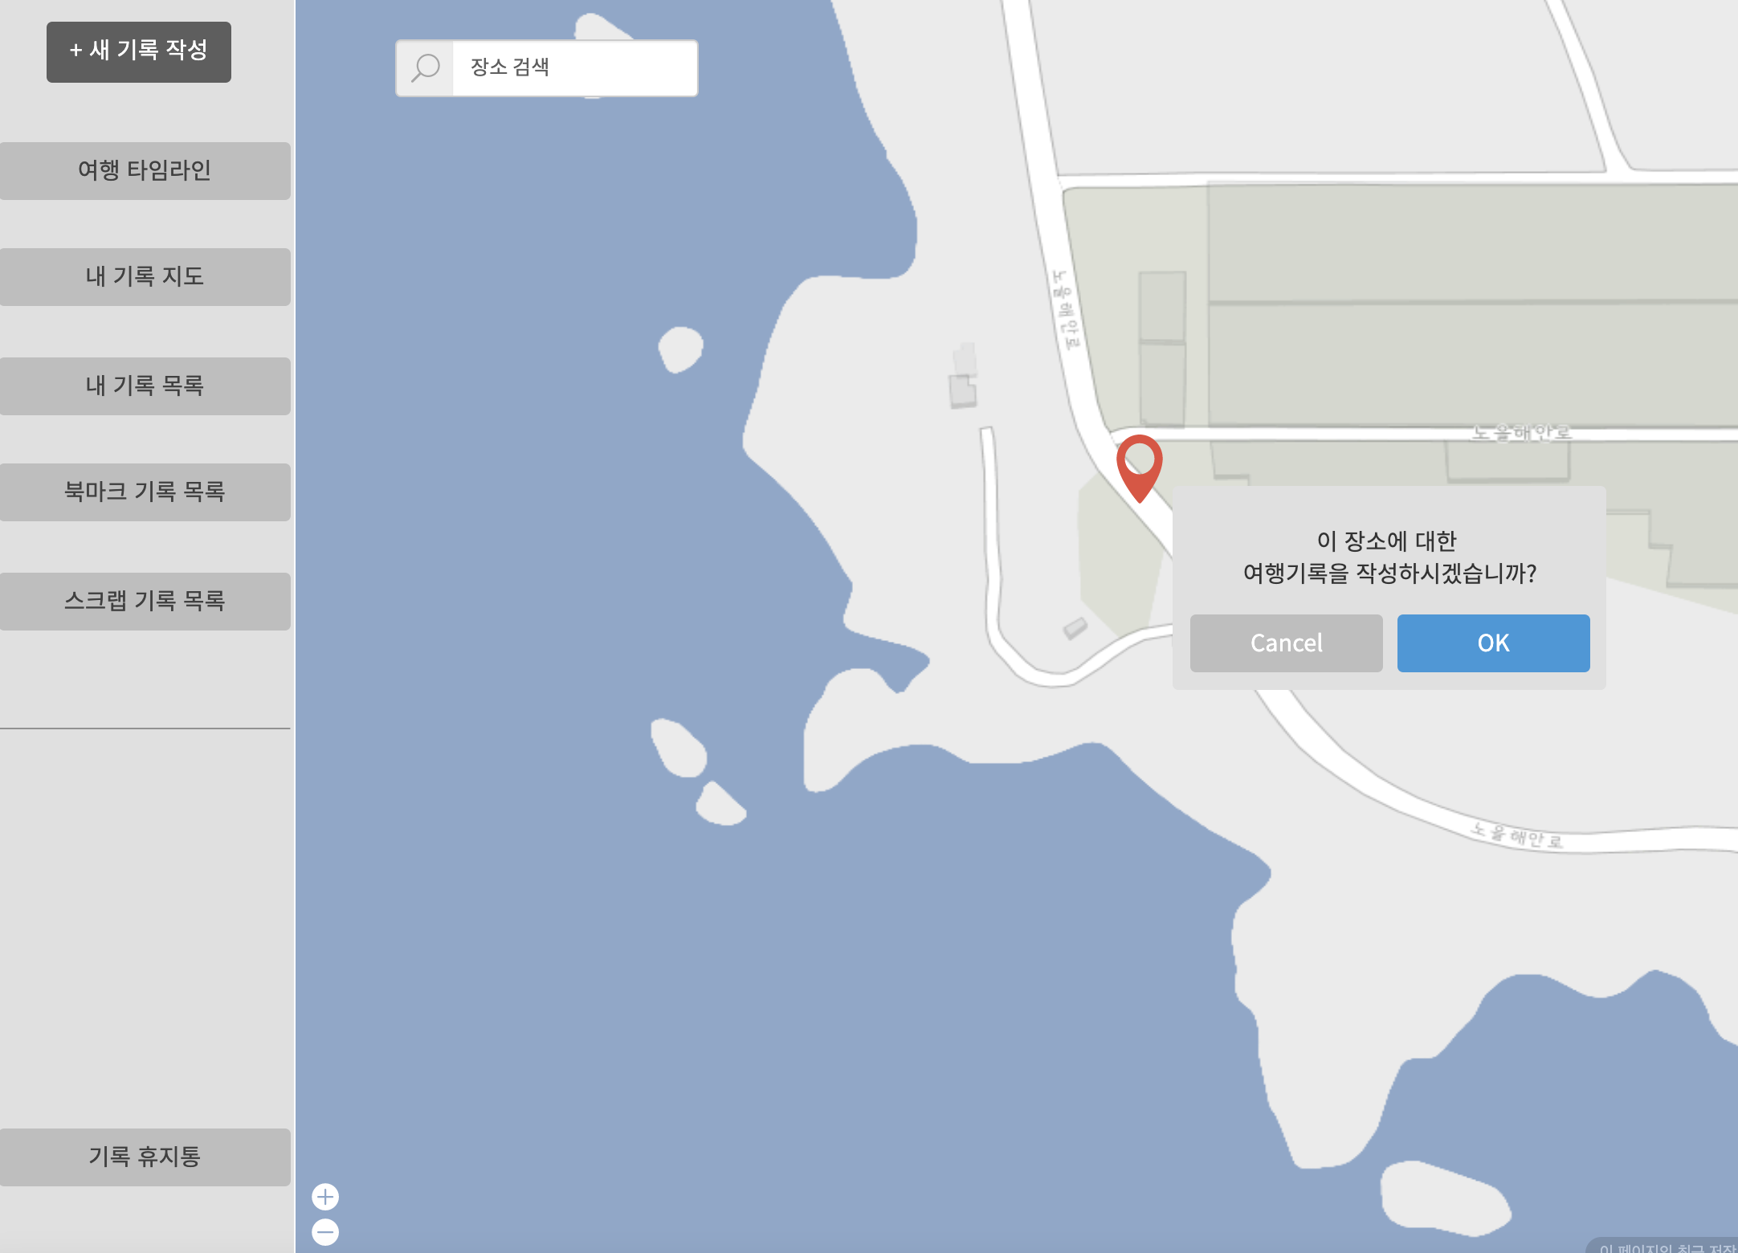

2. 데이터 구성항목
항목명(한글) | 컨트롤(영문) | 필수 | 수정여부 | 설명 |  |  | 비고/제약사항
선택한 여행지 위치정보 | location | Y | Y | 지도(Google Map)에서 선택한 위치 상세 주소
위도 좌표 | latitude | Y | Y | 지도(Google Map)에서 선택한 위치 위도 좌표
경도 좌표 | longitude | Y | Y | 지도(Google Map)에서 선택한 위치 경도 좌표

3. 처리 로직
이벤트명 | 입력값/파라미터 | 처리내용 |  |  |  | 출력/처리결과 |  | 비고
 | 시작 JSP | 프리젠테이션 레이어 설계 |  |  |  | 출력 JSP
OK.onClick() | (선택한 여행지 위치정보, 위도 좌표, 경도 좌표) location, latitude, longitude | 지도에서 선택한 여행지 위치에 대한 정보를 가지고 기록작성 화면을 보여준다. |  |  |  | 기록작성 화면 이동 |  | Google Map

 | selectMap.jsp | Path : /diary/showAddDiary : GET |  |  |  | addDiary.jsp
 |  | Controller : com.TeulDa.web.diary.DiaryController.showAddDiary()

자유게시판 좌측툴바
화 면 정 의 서
시스템명 | TeulDa |  |  |  |  | 작성일 | 2021-01-02
업 무 명 | 커뮤니티 관리 |  |  |  |  | 작성자 | 임 제 현
화면 ID | Left |  |  |  |  | 화면명 | Left
화면개요 | 자유게시판 좌측툴바

1. 화면 레이아웃


2. 데이터 구성항목
항목명(한글) |  | 컨트롤(영문) | 필수 | 수정여부 | 설명 |  |  |  | 비고/제약사항

3. 처리 로직
이벤트명 |  | 입력값/파라미터 | 처리내용 |  |  |  |  | 출력/처리결과 |  | 비고
 |  | 시작 JSP | 프리젠테이션 레이어 설계 |  |  |  |  | 출력 JSP
새 글 쓰기.onClick() |  |  | 게시글 작성 화면으로 단순 Navigation

 |  | 자유게시글 목록UI | Path : |  |  |  |  | 게시글 작성UI
 |  |  | Controller : 커뮤니티 관리Ctrl
여행지 정보공유.onClick() |  |  | 게시판 목록(여행지)UI 화면으로 단순 Navigation

 |  | 자유게시글 목록UI | Path : |  |  |  |  | 자유게시글 목록UI
 |  |  | Controller : 커뮤니티 관리Ctrl
맛집 정보공유.onClick() |  |  | 게시판 목록(맛집)UI 화면으로 단순 Navigation

 |  | 자유게시글 목록UI | Path : |  |  |  |  | 자유게시글 목록UI
 |  |  | Controller : 커뮤니티 관리Ctrl
숙소 정보공유.onClick() |  |  | 게시판 목록(숙소)UI 화면으로 단순 Navigation

 |  | 자유게시글 목록UI | Path : |  |  |  |  | 자유게시글 목록UI
 |  |  | Controller : 커뮤니티 관리Ctrl
Q&A.onClick() |  |  | 게시판 목록(Q&A)UI 화면으로 단순 Navigation

 |  | 자유게시글 목록UI | Path : |  |  |  |  | 자유게시글 목록UI
 |  |  | Controller : 커뮤니티 관리Ctrl
잡담.onClick() |  |  | 게시판 목록(잡담)UI 화면으로 단순 Navigation

 |  | 자유게시글 목록UI | Path : |  |  |  |  | 자유게시글 목록UI
 |  |  | Controller : 커뮤니티 관리Ctrl

자유게시판 목록
화 면 정 의 서
시스템명 | TeulDa |  |  |  |  | 작성일 | 2021-01-02
업 무 명 | 커뮤니티 관리 |  |  |  |  | 작성자 | 임 제 현
화면 ID | Board List |  |  |  |  | 화면명 | Board List
화면개요 | 자유게시판 목록

1. 화면 레이아웃
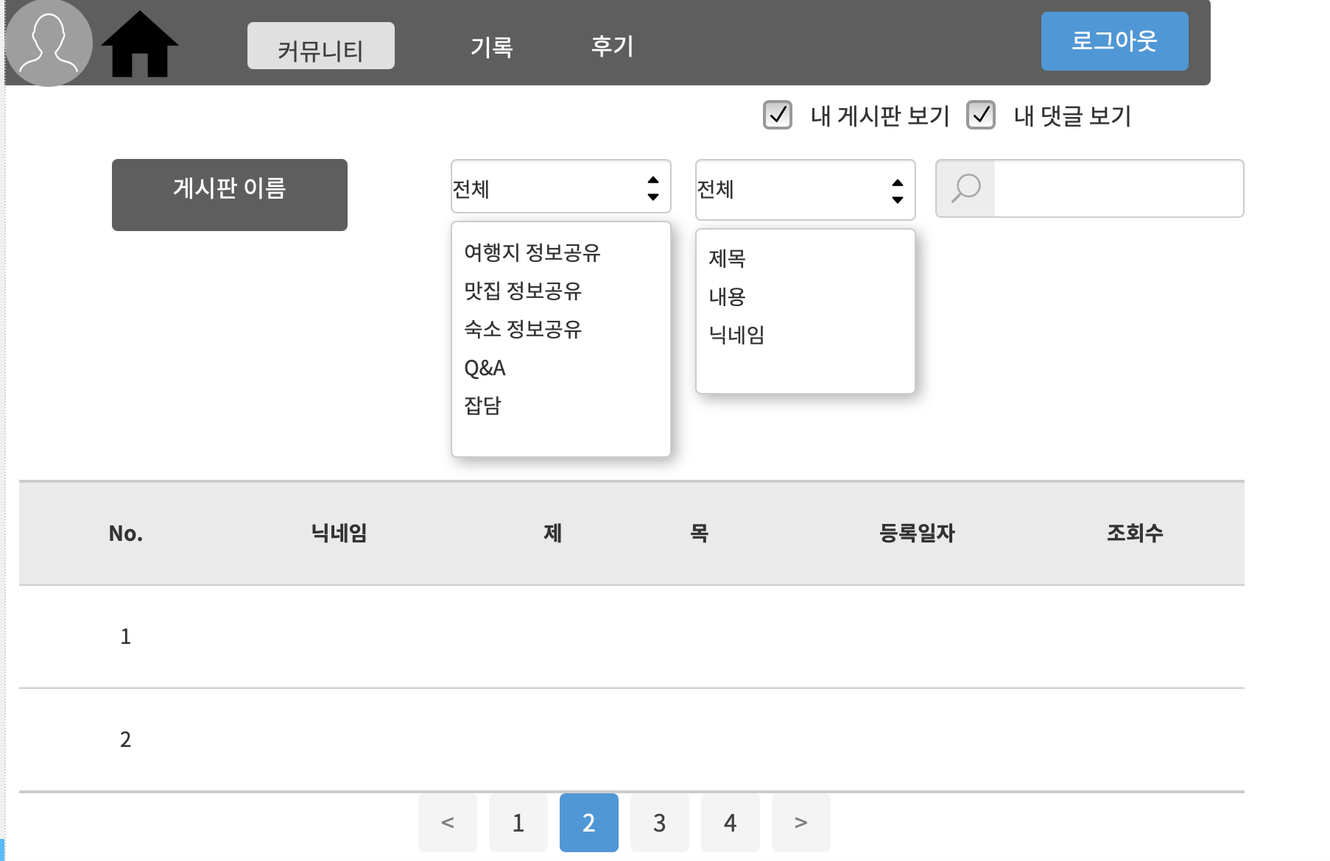

2. 데이터 구성항목
항목명(한글) |  | 컨트롤(영문) | 필수 | 수정여부 | 설명 |  |  |  | 비고/제약사항
카테고리 종류 |  | categoryType | Y | N | 카테고리 선택
검색 조건 |  | serachCondition | Y | N | 검색조건 선택
검색어 |  | serachKeyword | Y | Y | 검색어 입력

3. 처리 로직
이벤트명 |  | 입력값/파라미터 | 처리내용 |  |  |  |  | 출력/처리결과 |  | 비고
 |  | 시작 JSP | 프리젠테이션 레이어 설계 |  |  |  |  | 출력 JSP
내 글 보기 선택 후 검색 .onClick() |  | 닉네임 | 내 글 보기를 검색한 결과화면을 보여준다.

 |  | 자유게시글 목록UI | Path : |  |  |  |  | 자유게시글 목록UI
 |  |  | Controller : 커뮤니티 관리Ctrl
내 댓글 보기 선택 후 검색 .onClick() |  | 닉네임 | 내 댓글 보기를 검색한 결과화면을 보여준다.

 |  | 자유게시글 목록UI | Path : |  |  |  |  | 내 댓글 목록UI
 |  |  | Controller : 커뮤니티 관리Ctrl
검색.onClick() |  | 검색어 | 입력값으로 검색한 결과 화면을 보여준다. |  |  |  |  | 검색 결과 화면 이동

 |  | 자유게시글 목록UI | Path : |  |  |  |  | 자유게시글 목록UI
 |  |  | Controller : 커뮤니티 관리Ctrl
게시판 목록에서 제목.onClick() |  | 게시판 번호 | 게시글 번호와 일치하는 게시글을 조회 화면을 보여준다. |  |  |  |  | 게시판 조회 화면 이동

 |  | 자유게시글 목록UI | Path : |  |  |  |  | 게시글 조회 UI (내 게시글 상세조회 UI + 타 회원 게시글 상세조회 UI)
 |  |  | Controller : 커뮤니티 관리Ctrl
게시판 목록에서 작성자.onClick() |  | 닉네임 | 닉네임과 일치하는 회원의 개인프로필을 보여준다. |  |  |  |  | 개인 프로필 화면 이동

 |  | 자유게시글 목록UI | Path : |  |  |  |  | 개인 프로필 조회 UI
 |  |  | Controller : 회원 관리Ctrl
페이징 넘버.onClick() |  | 현재 페이지 번호 | 현재 페이지 번호와 일치하는 게시판 목록화면을 보여준다. |  |  |  |  | 게시판 목록 화면 이동

 |  | 자유게시글 목록UI | Path : |  |  |  |  | 자유게시글 목록UI
 |  |  | Controller : 커뮤니티 관리Ctrl

내 댓글 목록
화 면 정 의 서
시스템명 | TeulDa |  |  |  |  | 작성일 | 2021-01-02
업 무 명 | 커뮤니티 관리 |  |  |  |  | 작성자 | 임 제 현
화면 ID | checkcomment |  |  |  |  | 화면명 | checkcomment
화면개요 | 내 댓글 목록

1. 화면 레이아웃
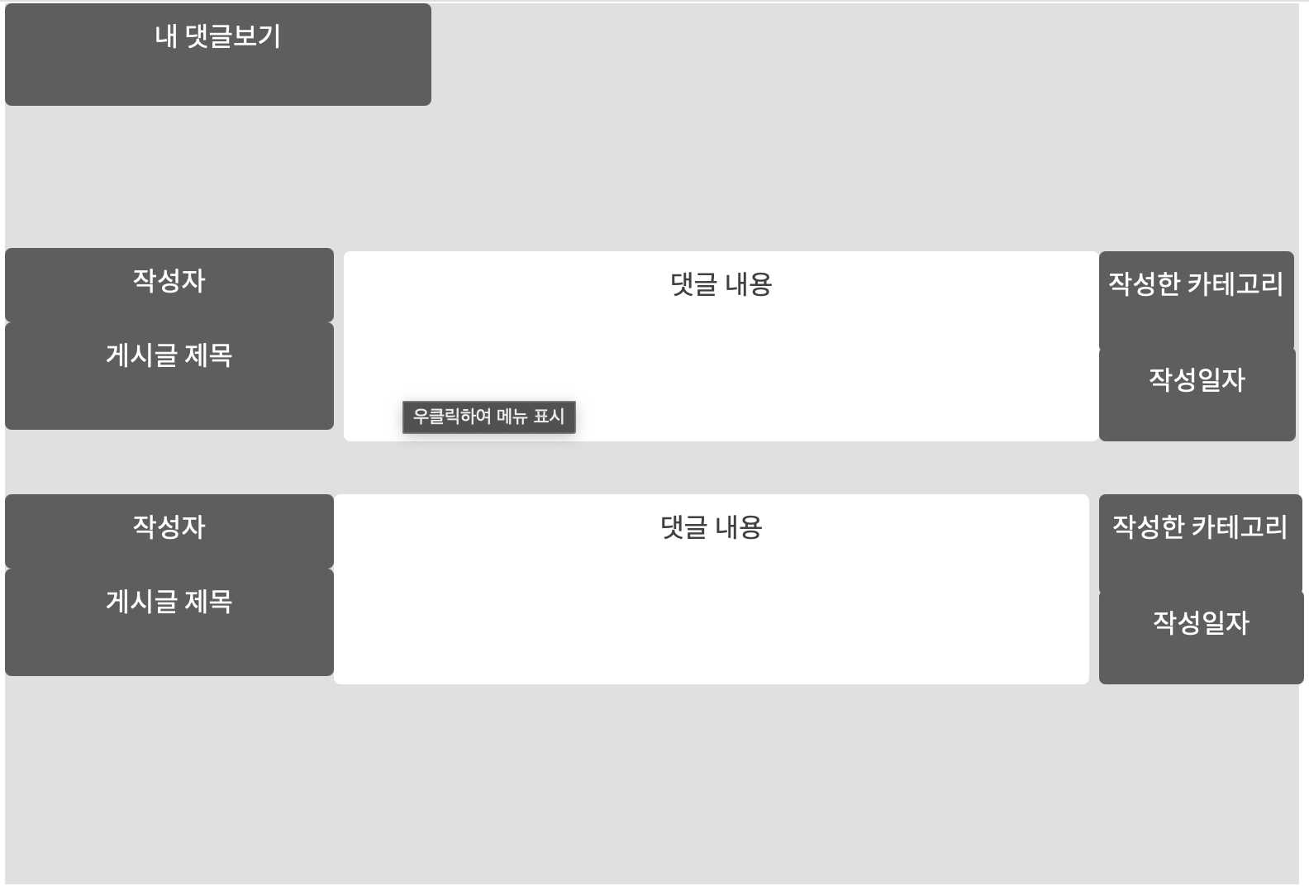

2. 데이터 구성항목
항목명(한글) |  | 컨트롤(영문) | 필수 | 수정여부 | 설명 |  |  |  | 비고/제약사항
카테고리 종류 |  | categoryType | Y | N | 카테고리 선택

3. 처리 로직
이벤트명 |  | 입력값/파라미터 | 처리내용 |  |  |  |  | 출력/처리결과 |  | 비고
 |  | 시작 JSP | 프리젠테이션 레이어 설계 |  |  |  |  | 출력 JSP
댓글 내용.onClick() |  |  | 댓글 내용을 클릭하면 해당 댓글이 달린 게시글 조회 화면을 보여준다 |  |  |  |  | 게시글 조회 화면으로 이동

 |  | 내 댓글 목록 UI | Path : |  |  |  |  | 내 게시글 상세조회 UI + 타 회원 게시글 상세조회 UI
 |  |  | Controller : 커뮤니티 관리Ctrl

게시글 작성
화 면 정 의 서
시스템명 | TeulDa |  |  |  |  | 작성일 | 2021-01-02
업 무 명 | 커뮤니티 관리 |  |  |  |  | 작성자 | 임 제 현
화면 ID | newPost |  |  |  |  | 화면명 | newPost
화면개요 | 게시글 작성

1. 화면 레이아웃
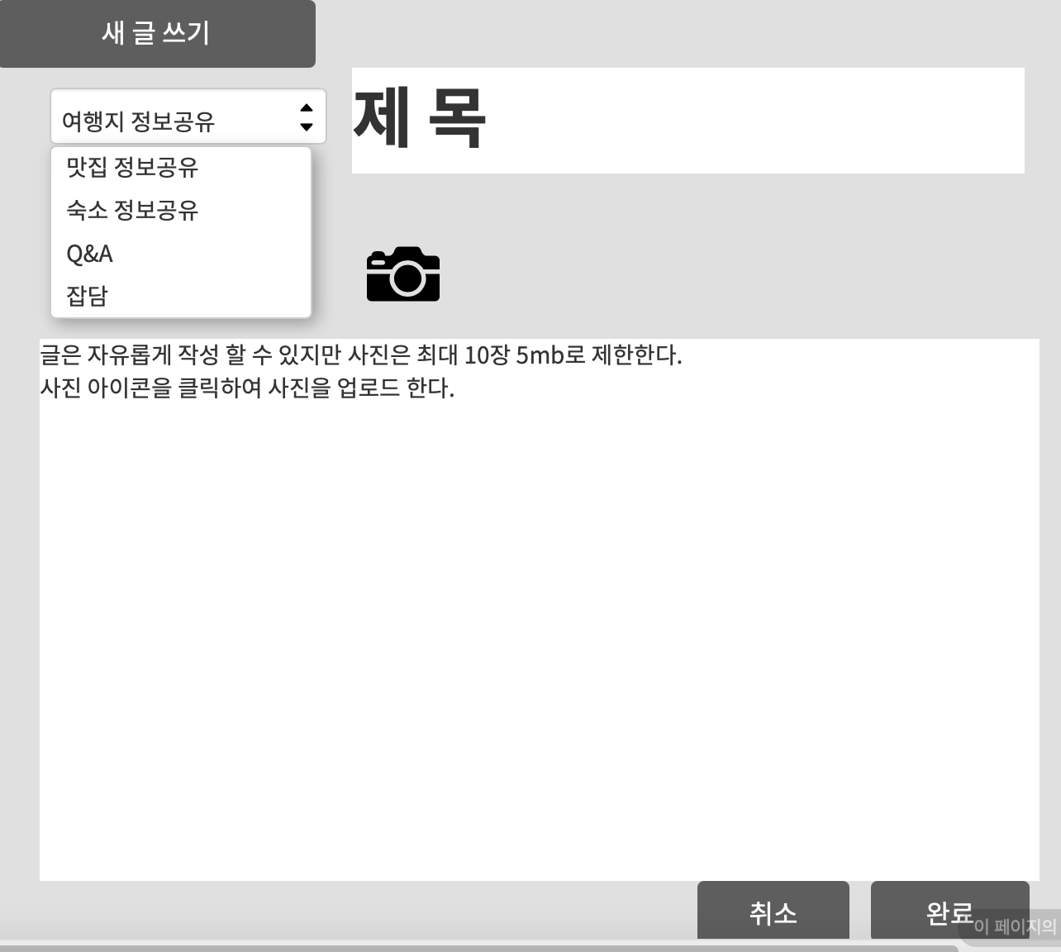

2. 데이터 구성항목
항목명(한글) |  | 컨트롤(영문) | 필수 | 수정여부 | 설명 |  |  |  | 비고/제약사항
게시글 번호 |  | post_no | Y | N | 게시글 식별번호를 부여함
작정일자 |  | post_date | Y | Y | 게시글 작정일자를 부여함
작정자 닉네임 |  | post_nickName | Y | N | 작정자 닉네임을 사용함
카테고리종류 |  | post_categoryType | Y | N | 게시글 카테로리를 선택함
제목 |  | post_title | Y | Y | 게시글 제목을 작성함 |  |  |  | 재목은 무조건 작성해야한다.
사진 |  | post_pic | N | Y | 사진을 업로드함 |  |  |  | 최대 10장 5mb로제한
내용 |  | post_contents | N | N | 내용을 작정함

3. 처리 로직
이벤트명 |  | 입력값/파라미터 | 처리내용 |  |  |  |  | 출력/처리결과 |  | 비고
 |  | 시작 JSP | 프리젠테이션 레이어 설계 |  |  |  |  | 출력 JSP
취소.onClick() |  |  | 작성한 글을 취소하고 게시판 목록화면으로 이동한다. |  |  |  |  | 게시글 목록 화면으로 이동

 |  | 게시글 작성 UI | Path : |  |  |  |  | 자유게시글 목록UI
 |  |  | Controller : 커뮤니티 관리Ctrl
완료.onClick() |  | 게시글 번호, ,작정일자 작정자 닉네임, 카테고리종류, 제목,사진,내용 | 작성 완료하고 게시글 조회화면을 보여준다. |  |  |  |  | 게시글 조회화면으로 이동

 |  | 게시글 작성 UI | Path : |  |  |  |  | 내 게시글 상세조회 UI
 |  |  | Controller : 커뮤니티 관리Ctrl

타회원 게시글 조회
화 면 정 의 서
시스템명 | TeulDa |  |  |  |  | 작성일 | 2021-01-02
업 무 명 | 커뮤니티 관리 |  |  |  |  | 작성자 | 임 제 현
화면 ID | checkPost(타회원) |  |  |  |  | 화면명 | checkPost(타회원)
화면개요 | 타회원 게시글 조회

1. 화면 레이아웃
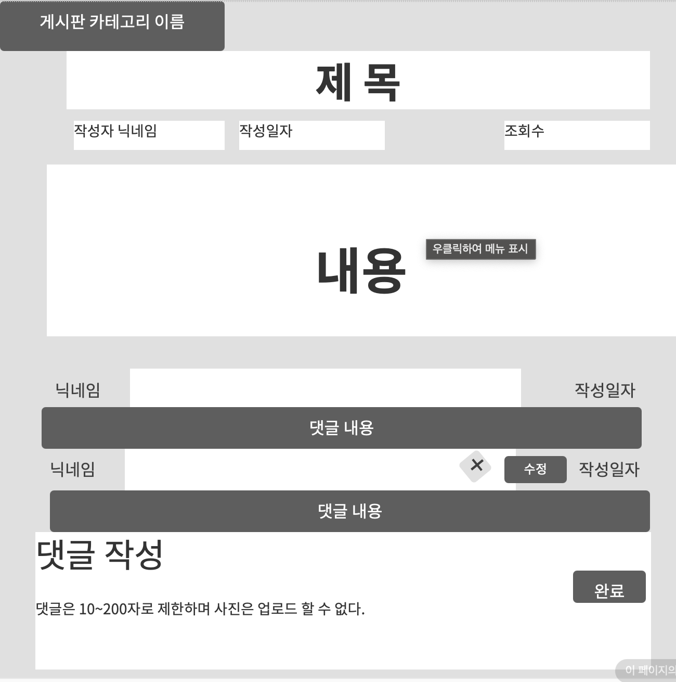

2. 데이터 구성항목
항목명(한글) |  | 컨트롤(영문) | 필수 | 수정여부 | 설명 |  |  |  | 비고/제약사항
댓글 내용 |  | comment_contents | N | Y | 댓글을 작성함 |  |  |  | 10~200자로 제한함

3. 처리 로직
이벤트명 |  | 입력값/파라미터 | 처리내용 |  |  |  |  | 출력/처리결과 |  | 비고
 |  | 시작 JSP | 프리젠테이션 레이어 설계 |  |  |  |  | 출력 JSP
댓글 완료.onClick() |  |  | 댓글 작성을 완료하고 타회원 게시글 조회 화면을 보여준다 |  |  |  |  | 게시글 조회 화면으로 이동

 |  | 내 게시글 상세조회 UI |  |  |  |  |  | 내 게시글 상세조회 UI

댓글 수정.onClick() |  | 댓글번호 | 댓글 수정 UI로 단순 Navigation |  |  |  |  | 댓글 수정 화면으로 이동

 |  | 내 게시글 상세조회 UI |  |  |  |  |  | 댓글 수정UI

댓글 삭제.onClick() |  | 댓글번호 | 해당 댓글을 삭제한 후 게시글 조회화면을 보여준다. |  |  |  |  | 게시글 조회 화면으로 이동

 |  | 내 게시글 상세조회 UI |  |  |  |  |  | 내 게시글 상세조회 UI

내 게시글 상세조회
화 면 정 의 서
시스템명 | TeulDa |  |  |  |  | 작성일 | 2021-01-02
업 무 명 | 커뮤니티 관리 |  |  |  |  | 작성자 | 임 제 현
화면 ID | mycheckPost |  |  |  |  | 화면명 | mycheckPost
화면개요 | 내 게시글 상세조회

1. 화면 레이아웃
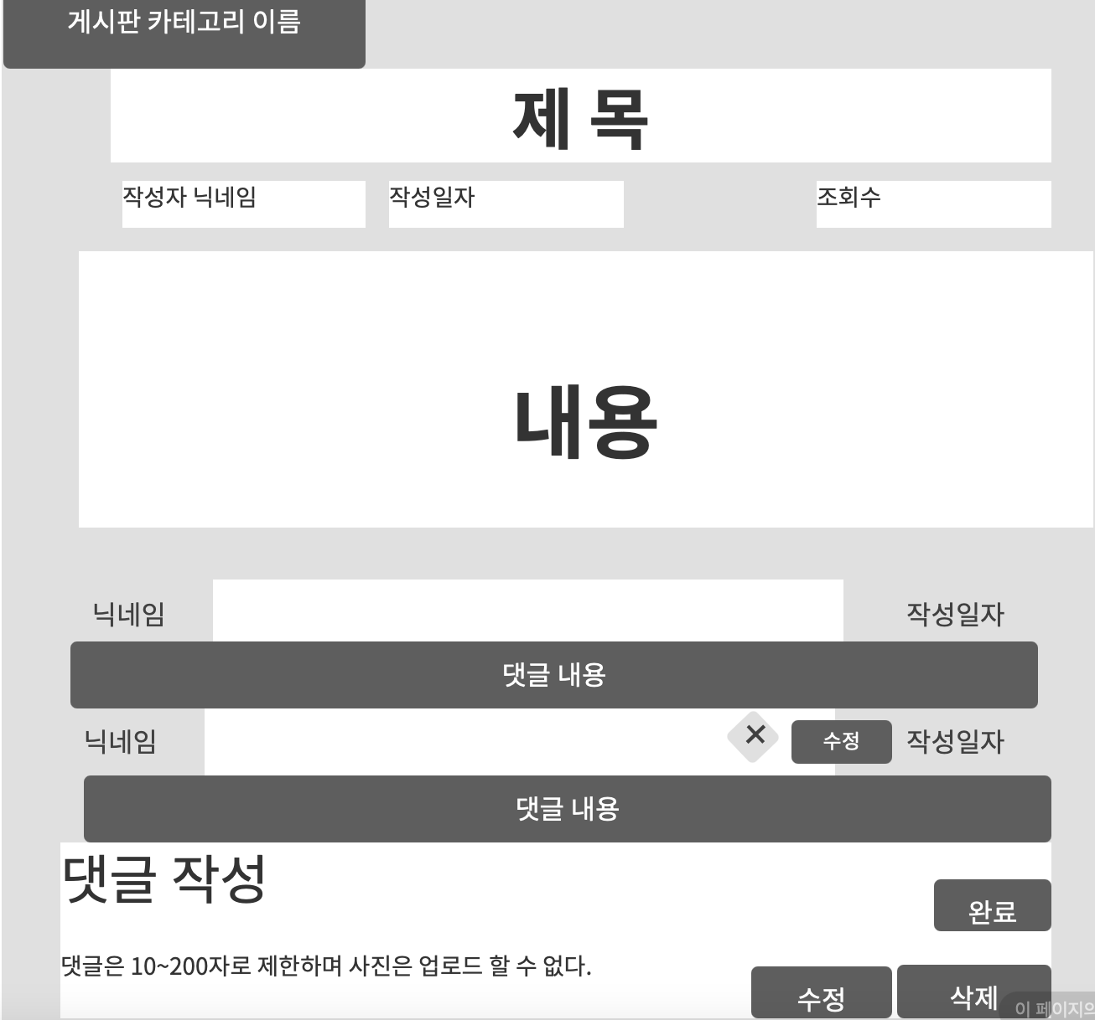

2. 데이터 구성항목
항목명(한글) |  | 컨트롤(영문) | 필수 | 수정여부 | 설명 |  |  |  | 비고/제약사항
댓글 내용 |  | comment_contents | N | Y | 댓글을 작성함 |  |  |  | 10~200자로 제한함

3. 처리 로직
이벤트명 |  | 입력값/파라미터 | 처리내용 |  |  |  |  | 출력/처리결과 |  | 비고
 |  | 시작 JSP | 프리젠테이션 레이어 설계 |  |  |  |  | 출력 JSP
댓글 완료.onClick() |  |  | 댓글 작성을 완료하고 타회원 게시글 조회 화면을 보여준다 |  |  |  |  | 게시글 조회 화면으로 이동

 |  | 내 게시글 상세조회 UI |  |  |  |  |  | 내 게시글 상세조회 UI

댓글 수정.onClick() |  | 댓글 번호 | 댓글 수정 UI로 단순 Navigation |  |  |  |  | 댓글 수정 화면으로 이동

 |  | 내 게시글 상세조회 UI |  |  |  |  |  | 댓글 수정UI

댓글 삭제.onClick() |  | 댓글 번호 | 해당 댓글을 삭제한 후 게시글 조회화면을 보여준다. |  |  |  |  | 게시글 조회 화면으로 이동

 |  | 내 게시글 상세조회 UI |  |  |  |  |  | 내 게시글 상세조회 UI

수정.onClick() |  | 게시글 번호 | 게시글 수정화면으로 단순 Navigation

 |  | 내 게시글 상세조회 UI | Path : |  |  |  |  | 게시글 수정UI
 |  |  | Controller : 커뮤니티 관리Ctrl
삭제.onClick() |  | 게시글 번호 | 작성한 게시글을 삭제한 후 게시판 목록화면으로 이동한다.

 |  | 내 게시글 상세조회 UI | Path : |  |  |  |  | 자유게시글 목록UI
 |  |  | Controller : 커뮤니티 관리Ctrl

댓글 수정
화 면 정 의 서
시스템명 | TeulDa |  |  |  |  | 작성일 | 2021-01-02
업 무 명 | 커뮤니티 관리 |  |  |  |  | 작성자 | 임 제 현
화면 ID | alterComment |  |  |  |  | 화면명 | alterComment
화면개요 | 댓글 수정

1. 화면 레이아웃
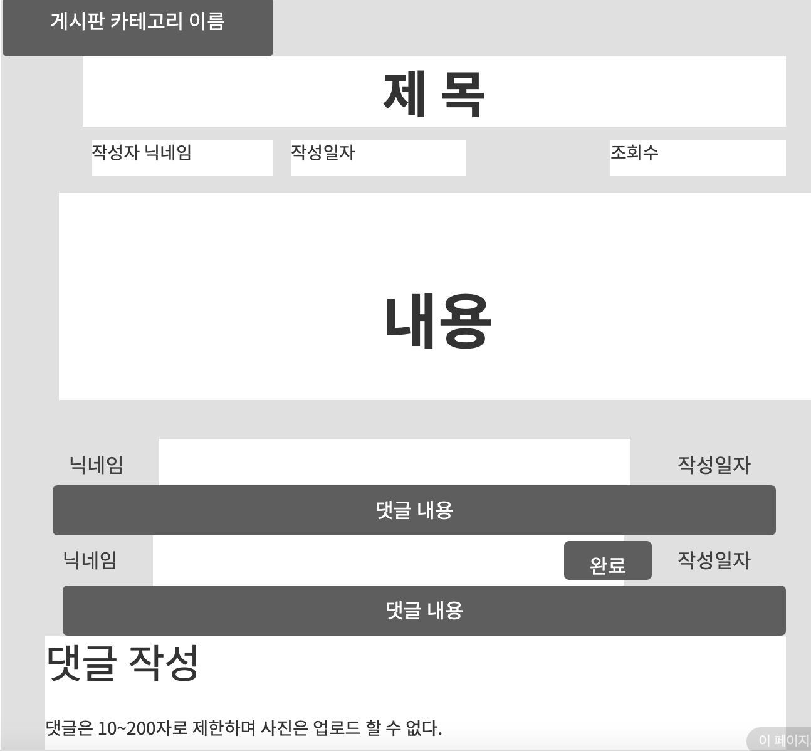

2. 데이터 구성항목
항목명(한글) |  | 컨트롤(영문) | 필수 | 수정여부 | 설명 |  |  |  | 비고/제약사항
댓글 수정 내용 |  | comment_contents | N | Y | 수정할 댓글 내용을 작성함 |  |  |  | 10~200자로 제한함

3. 처리 로직
이벤트명 |  | 입력값/파라미터 | 처리내용 |  |  |  |  | 출력/처리결과 |  | 비고
 |  | 시작 JSP | 프리젠테이션 레이어 설계 |  |  |  |  | 출력 JSP
댓글 수정완료.onClick() |  |  | 댓글 수정을 완료하고 게시글 조회 화면을 보여준다 |  |  |  |  | 게시글 조회 화면으로 이동한다.

 |  | 댓글 수정UI |  |  |  |  |  | 내 게시글 상세조회 UI

게시글 수정
화 면 정 의 서
시스템명 | TeulDa |  |  |  |  | 작성일 | 2021-01-02
업 무 명 | 커뮤니티 관리 |  |  |  |  | 작성자 | 임 제 현
화면 ID | alterPost |  |  |  |  | 화면명 | alterPost
화면개요 | 게시글 수정

1. 화면 레이아웃

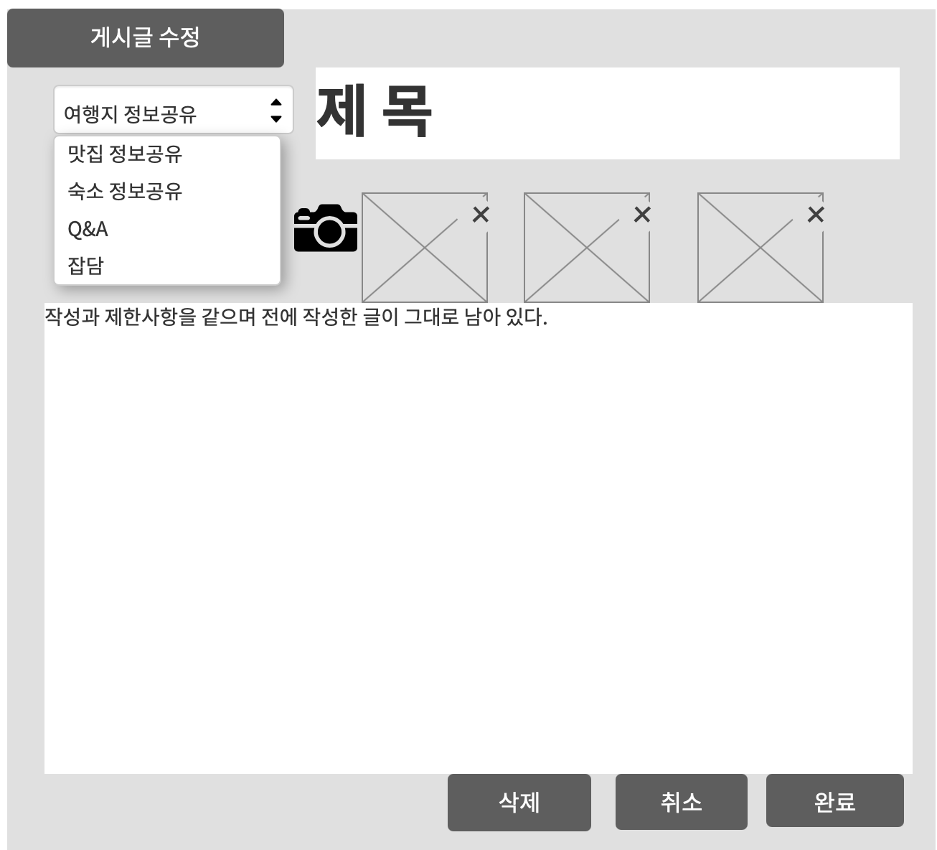

2. 데이터 구성항목
항목명(한글) |  | 컨트롤(영문) | 필수 | 수정여부 | 설명 |  |  |  | 비고/제약사항
작정일자 |  | post_date | Y | Y | 새로운 게시글 작정일자를 부여함
카테고리종류 |  | post_categoryType | Y | N | 새로운 게시글 카테로리를 선택함
제목 |  | post_title | Y | Y | 게시글 제목을 작성함 |  |  |  | 제목은 무조건 작성해야한다.
사진 |  | post_pic | N | Y | 사진을 업로드함 |  |  |  | 최대 10장 5mb로제한
사진 삭제 |  | post_delpic | N | Y | 사진을 삭제함
내용 |  | post_contents | N | N | 새로운 내용으로 대체함

3. 처리 로직
이벤트명 |  | 입력값/파라미터 | 처리내용 |  |  |  |  | 출력/처리결과 |  | 비고
 |  | 시작 JSP | 프리젠테이션 레이어 설계 |  |  |  |  | 출력 JSP
삭제.onClick() |  | 게시글 번호 | 작성한 게시글을 삭제한 후 게시판 목록화면으로 이동한다.

 |  | 게시글 수정 UI | Path : |  |  |  |  | 자유게시글 목록UI
 |  |  | Controller : 커뮤니티 관리Ctrl
취소.onClick() |  |  | 작성한 글을 취소하고 게시판 목록화면으로 이동한다.

 |  | 게시글 작성 UI | Path : |  |  |  |  | 자유게시글 목록UI
 |  |  | Controller : 커뮤니티 관리Ctrl
완료.onClick() |  | 작정일자 카테고리종류,내용 제목,사진,사진 삭제 | 작성 완료하고 게시글 조회화면을 보여준다. |  |  |  |  | 게시글 조회화면으로 이동

 |  | 게시글 작성 UI | Path : |  |  |  |  | 내 게시글 상세조회 UI
 |  |  | Controller : 커뮤니티 관리Ctrl

